信用交易
融资融券市场交易数据统计（20220831）

标的证券 | 融资融券余额（亿元） | 融资余额（亿元） | 融券余额（亿元） | 融资买入额（亿元） | 融资融券规模变化（亿元） | 融资余额增幅(‰) | 融券余额增幅(%)
统计数据 | 16,153.79 | 15,106.46 | 1,047.33 | 569.58 | -118.10 | -6.76 | -1.43
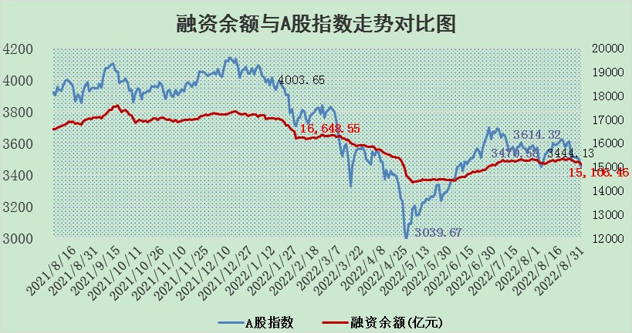

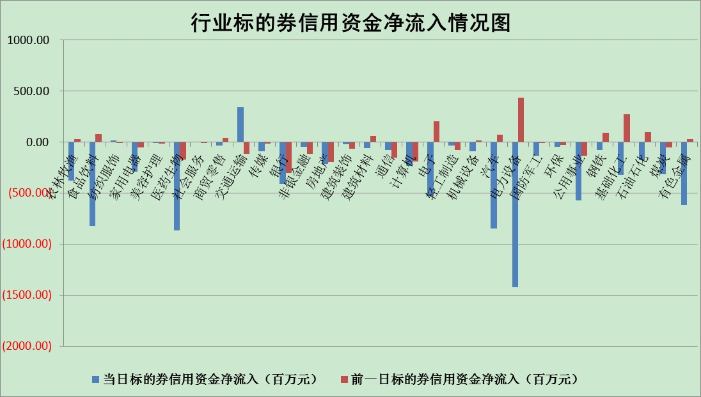

标的基金代码 | 标的基金简称 | 融资余额/市值(%) | 融资余额增幅(%) | 融资买入额/成交金额(%) | （融资余额净增额-融券余额净增额）/市值(‱) | 融券余额降幅(%) | ABS[（融资余额净增额-融券余额净增额）/市值净增额-1](%)
159902 | 华夏中小板ETF | 1.76 | 2.01 | 0.21 | -7.62 | -13.72 | 95.60
159915 | 易方达创业板ETF | 1.56 | 2.71 | 795393.93 | 9.88 | 10.81 | 105.24
159919 | 嘉实沪深300ETF | 5.47 | 1.63 | 3.32 | 8.86 | 0.67 | 26.48
159920 | 华夏恒生ETF | 106.37 | -0.07 | 21.93 | -7.95 | -3.91 | 122.35
159922 | 嘉实中证500ETF | 0.66 | 2.67 | 128.72 | 26.55 | 2.07 | 112.16
159925 | 南方沪深300ETF | 0.01 | -9.59 | 0.00 | -0.15 | 0.00 | 96.97
159928 | 消费ETF | 1.04 | 1.11 | 4.15 | 1.04 | -1.46 | 98.98
159934 | 易方达黄金ETF | 467.45 | 0.16 | 39.76 | 75.43 | 0.00 | 203.95
159939 | 全指信息技术ETF | 0.68 | 1.27 | 90.82 | 0.85 | 0.00 | 100.58
159940 | 全指金融地产ETF | 0.33 | -1.00 | 0.00 | -0.33 | 0.00 | 100.43
159995 | 半导体芯片ETF | 1.82 | -1.96 | 205.94 | 2.55 | 28.42 | 101.39
159997 | 天弘中证电子ETF | 2.47 | 0.17 | 9.61 | 0.52 | 1.34 | 100.38
159998 | 天弘中证计算机主题ETF | 0.17 | -6.84 | 0.02 | -1.22 | 0.00 | 97.70
510050 | 华夏上证50ETF | 11.18 | -0.04 | 161.49 | -5.51 | -47.75 | 102.09
510180 | 华安上证180ETF | 0.47 | -0.35 | 1.31 | -0.38 | -53.82 | 100.65
510880 | 华泰柏瑞红利ETF | 0.19 | -1.07 | 0.23 | 1.85 | 45.09 | 102.30
510900 | 易方达恒生H股ETF | 146.54 | -0.08 | 7.04 | -12.38 | 0.00 | 125.04
511010 | 5年期国债ETF | 0.00 | 0.00 | 0.00 | 0.00 | 0.00 | 100.00
511380 | 可转债及可交换债券ETF | 33.52 | -0.09 | 1.58 | -2.95 | 0.00 | 103.66
512000 | 全指证券ETF | 6.68 | -1.20 | 20.26 | -6.74 | 2.93 | 483.00
512010 | 沪深300医药卫生ETF | 5.13 | -3.84 | 27.38 | -20.53 | -0.36 | 139.36
512070 | 沪深300非银ETF | 2.64 | -5.83 | 10.06 | -17.02 | -7.41 | 107.59
512400 | 南方中证申万有色金属ETF | 1.19 | 0.21 | 0.98 | 1.21 | 1.49 | 100.27
512580 | 广发中证环保产业ETF | 0.60 | 0.38 | 0.49 | 1.94 | 3.94 | 100.29
512660 | 国泰中证军工ETF | 2.80 | 2.13 | 30.30 | 4.20 | -2.80 | 101.11
512800 | 华宝中证银行ETF | 12.53 | -0.99 | 2.12 | -18.19 | -62.32 | 119.87
512980 | 广发中证传媒ETF | 1.62 | 0.80 | 91.37 | 1.29 | 0.01 | 100.00
515030 | 华夏中证新能源汽车ETF | 1.61 | 4.91 | 36.53 | 8.29 | 4.21 | 101.94
515050 | 华夏中证5G通信主题ETF | 1.54 | 1.15 | 76.27 | 2.91 | 20.10 | 102.19
515070 | 华夏中证人工智能ETF | 1.44 | 4.84 | 1.50 | 6.63 | 0.00 | 107.61
标的股票比较指标 |  | 融资余额/流通A股市值(%) | 融资余额增幅(%) | 融资买入额/成交金额(%) | （融资余额净增额-融券余额净增额）/流通A股市值(‱) | 融券余额降幅(%) | ABS[（融资余额净增额-融券余额净增额）/流通A股市值净增额-1](%)
前十名标的个股 |  | 众应互联 | 长飞光纤 | 时代出版 | 中元股份 | 安记食品 | 心脉医疗
 |  | 数知科技 | 古井贡酒 | 农业银行 | 国际实业 | 江苏阳光 | 九州通
 |  | 丹邦科技 | 中元股份 | 外高桥 | 贵广网络 | 卓翼科技 | 品渥食品
 |  | 易见股份 | 贵广网络 | 中集集团 | 国元证券 | 苏州科达 | 中青旅
 |  | 聚龙股份 | 圣邦股份 | 赣粤高速 | 鸿达兴业 | 摩恩电气 | 松井股份
 |  | 绿庭投资 | 海信家电 | 中国银行 | 合众思壮 | 纽威股份 | 万德斯
 |  | 西水股份 | 拓普集团 | 南钢股份 | 创力集团 | 昂立教育 | 雪人股份
 |  | 仁东控股 | 石化机械 | 江南水务 | 石化机械 | 四川成渝 | 顺网科技
 |  | 数码科技 | 鸿达兴业 | 万德斯 | 波导股份 | 中原高速 | 华大基因
 |  | 海兰信 | 合众思壮 | 天玑科技 | 蒙泰高新 | 浙江东日 | 中国软件
后十名标的个股 |  | 广田集团 | 美吉姆 | 旋极信息 | 泰山石油 | 海欣股份 | 熊猫乳品
 |  | 延安必康 | 汇创达 | 广田集团 | 仲景食品 | 招商南油 | 今世缘
 |  | 曙光股份 | 仲景食品 | 延安必康 | 江淮汽车 | 光明地产 | 汇创达
 |  | 龙净环保 | 绿的谐波 | 曙光股份 | 梦网集团 | 栖霞建设 | 阿拉丁
 |  | 中嘉博创 | 科士达 | 龙净环保 | 汇创达 | 百川能源 | 药石科技
 |  | 泰禾集团 | 步科股份 | 中嘉博创 | 南都电源 | 嘉应制药 | 万孚生物
 |  | 苏宁易购 | 山煤国际 | 泰禾集团 | 美吉姆 | 兰生股份 | 中源协和
 |  | 中信国安 | 德赛电池 | 苏宁易购 | 容百科技 | 美好置业 | 吉林敖东
 |  | 台海核电 | 安记食品 | 中信国安 | 德赛电池 | 中国银河 | 招商积余
 |  | 当代文体 | 泰山石油 | 台海核电 | 振芯科技 | 热景生物 | 浙商证券
说明：1.以上普通交易数据和信用交易数据皆以交易日收盘后数据为基准；2.上述标的证券总数据只计算标的证券市场总数据，不包括从标的证券中调出去标的证券数据，所以与交易所公布的总值略有不同； 3.上述行业采用申万一级行业分类；4.以上标的基金和标的个股中比较的6个指标值中：前5个（从左至右）为正向指标，值越大排名越靠前；第6个为逆向指标，值越小，排名越靠前；5.第6个指标中ABS[]表示求绝对值，其主要用于考量信用资金相对净流入对股价相对净变化的贡献程度；6.数据来源：wind，交易所。

